상품제안서
소주잔 컬러스티커인쇄 | 상품코드: S27542

 |  |  |  |  |  |  | 02-713-8555 | www.synergygift.co.kr
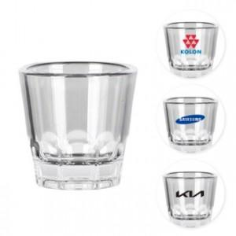 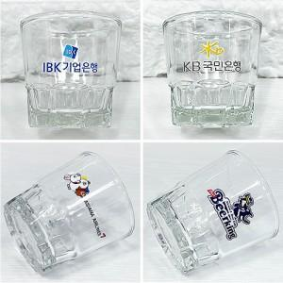 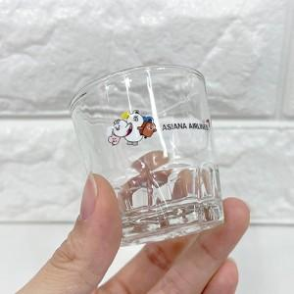

【상세/제작정보】 | <p><span style="font-size: 14pt;">※ 케이스 인쇄 별도 문의바랍니다.</span></p>

【인쇄/포장옵션】 | DTF칼라인쇄 / 무지케이스(1구)

【공급단가】 | 수량 | 200~ | 500~ | 1,000~ | 3,000~ | 5,000~
*VAT별도 | 단가 | 1,560원 | 1,530원 | 1,500원 | 1,440원 | 1,380원

【상품 URL】 | https://www.synergygift.co.kr:443/src/goods_detail.php?gdno=27542

